20200209
[目的]
提供する API が、想定するユーザ利用シーケンスにおいて、ピーク時であってもシステムが正常に応答することを確認する。

今後、想定を超えるユーザの利用ケースが発生しても、各種リソースのスケールアップ/アウトにより、システムの性能が改善されることを確認する

[前提条件1]
1 日あたり、訳 1,000,000 回のアクセスが発生する
※ 上記アクセスは 1 日のうち、特定の 8 H に集中するものとする。
※ 短期的なピークとして、一時的に 10 倍のリクエストが流入することがある。

[前提条件2]
提供する API では、データの保持等は行わない。
そのため、あらかじめダミーデータ等をあらかじめ用意しておく必要はない。

[目標値]
スループット: 350rps 以上とする
レイテンシ: 200ms 以下とする
※ 1,000,000 / 8h * 10 = 347.22 = 切り上げて 350rps

[システム構成]
ELB -> EC2 (図は省略)

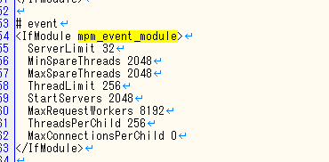
[試験シナリオ]
5M 程度のファイルを送信する API をコールする

パターン1
[試験結果]

WEB サーバインスタンスタイプ
m5.4xlarge
Apache の設定は event でチューニング済み

[200 並列]

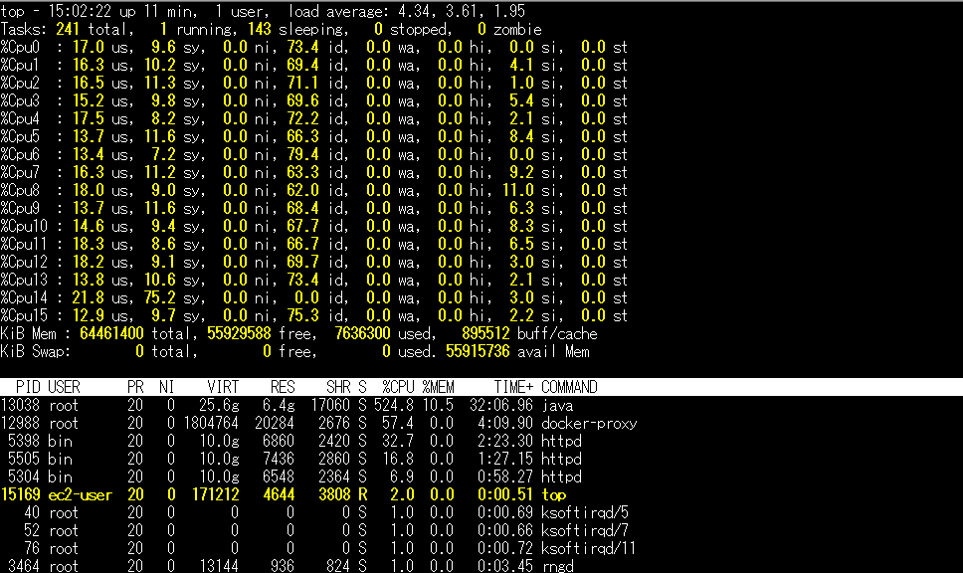
→ エラー率は低いが、全然 RPS が出ない。

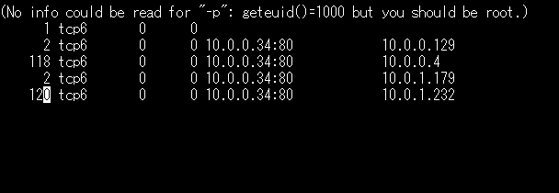

 |  |  |  |  |  |  |  |  |  |  |  | → コネクションも届いている

 |  |  |  |  |  | → CPU は余裕、メモリも全然余裕

 |  |  |  |  |  | → 攻撃サーバ側の Sent (送信データパケット数) の動きが少ない (10 秒ぐらいみてて、1～5 パケットずつしか送られてない)

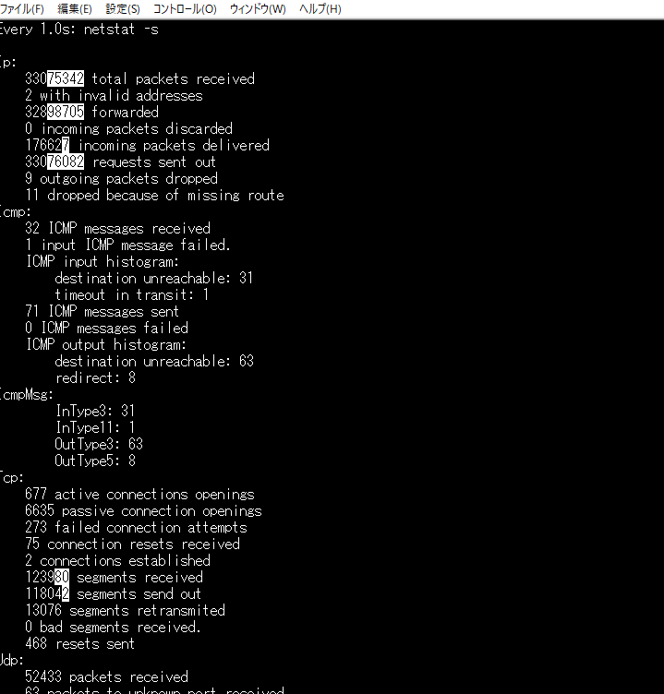

 |  |  |  |  |  |  |  |  |  |  | → 少し気になるエラーもあった。

 |  |  |  | ネットワークが低～中なのが問題？

 |  |  |  |  |  |  |  |  |  |  | → tomcat は何もおこってない。

 |  |  |  |  |  |  |  |  |  |  | → apache は 408 が出ている。Sample2 負荷試験と同じ。

パターン2
[試験結果]

WEB サーバインスタンスタイプ
m5.4xlarge
Apache の設定は event でチューニング済み
攻撃サーバのインスタンスを m5.4xlarge にする (ただし、slave 数は 2 のまま)

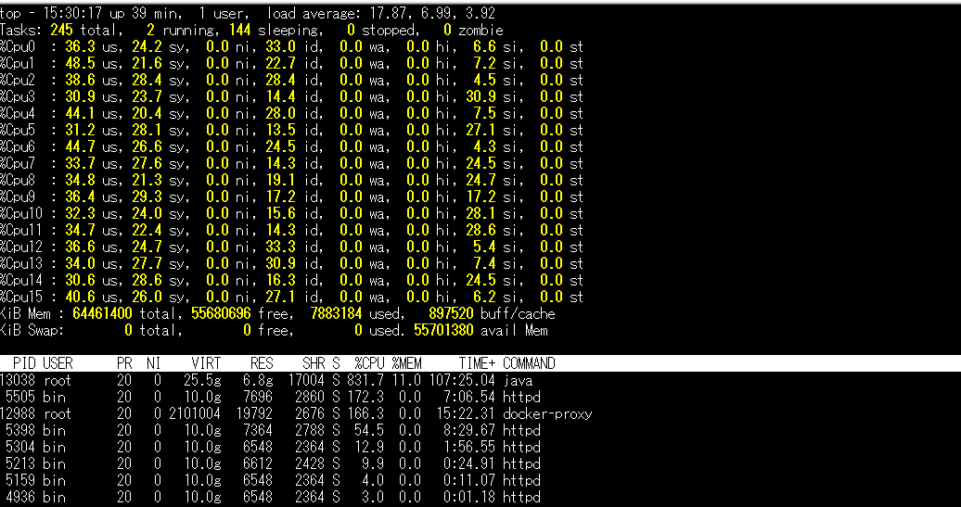

 | → RPS が少しでてきた。

 |  |  |  |  |  |  |  |  |  |  |  |  | → CPU も結構使い始めた

 | → 攻撃サーバ側の Sent (送信データパケット数) の動きは変化なし (10 秒ぐらいみてて、1～5 パケットずつしか送られてない) なので、ここは関係ない？
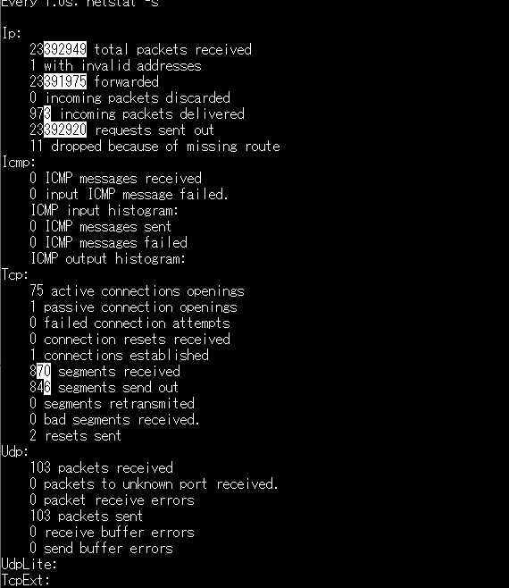

 |  |  |  |  |  |  |  |  |  | → Tomcat 側でエラーが多発
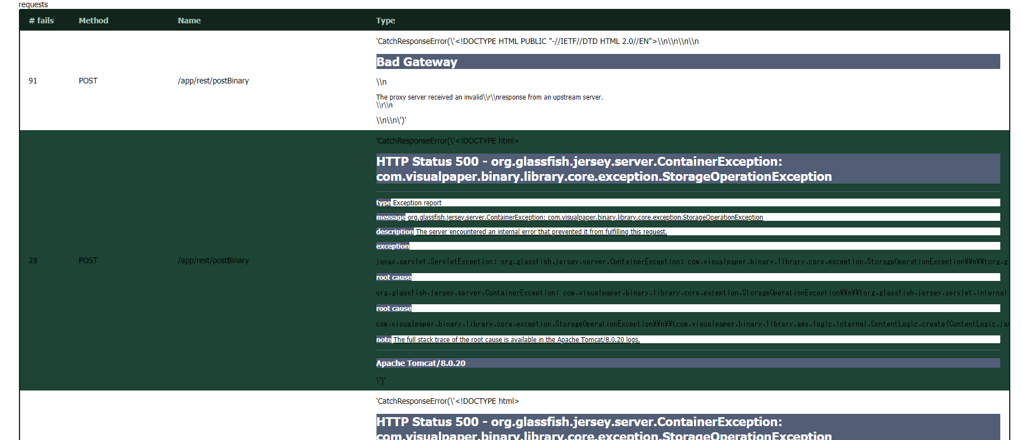

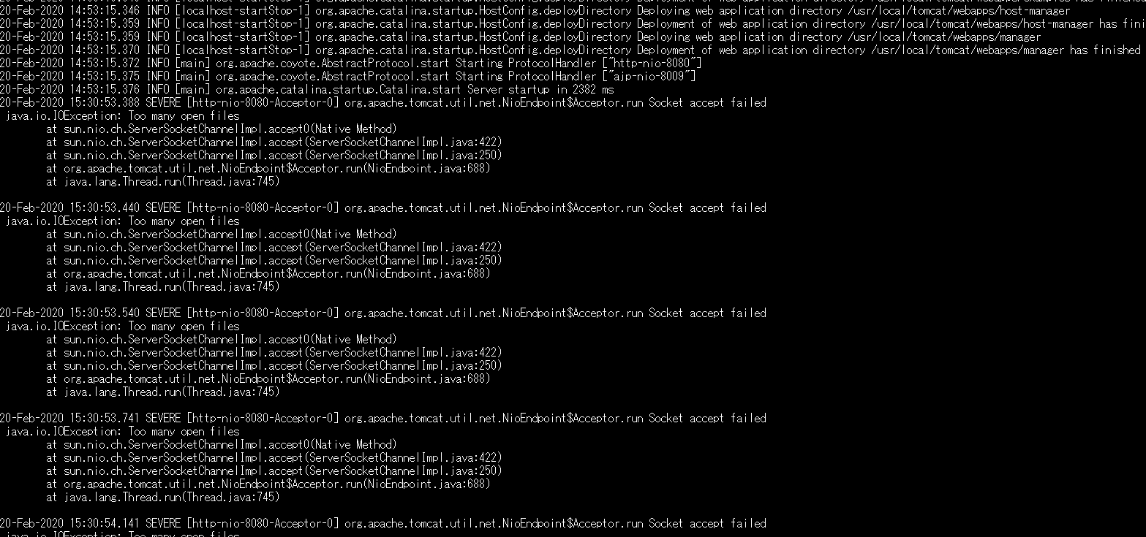

 |  |  |  |  |  |  |  |  |  | > 「Too many open files」は Linux でプロセスが開けるファイルディスクリプタの上限に達してしまうと発生するエラーです。

 | → もう一度実施したが、全然 RPS が出なくなっていた。複数台にしてみる。

パターン3
[試験結果]
* 対象サーバ
m5.4xlarge 1 台
※ Apache の設定は event でチューニング済み

* 攻撃サーバ
m5.4xlarge 2 台 (20 並列)

 |  |  | → RPS が 70 程度まで戻った。

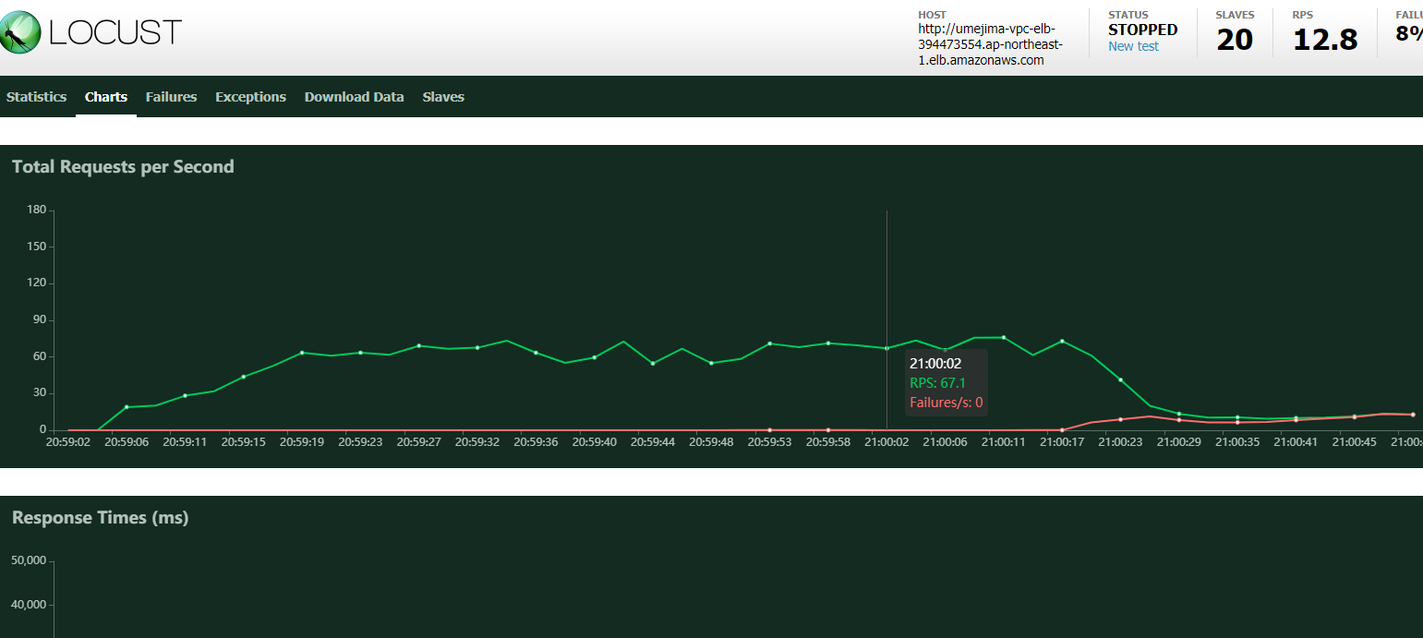

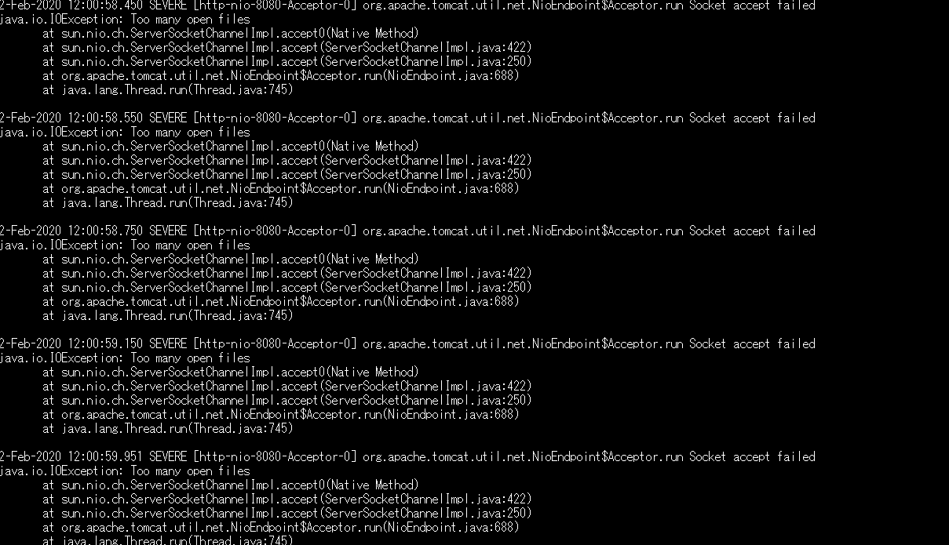

 |  |  | → また同じエラーが発生。S3 への putObject 回りの処理が起因ということまで調査した。
 |  |  | > 「Too many open files」は Linux でプロセスが開けるファイルディスクリプタの上限に達してしまうと発生するエラーです。

 |  |  | * limit は、32 bit マシンで 65536、64bit マシンで unlimited らしい + メモリ(MB) / 4 * 256 という記述もある。
 |  |  | (参考) http://180xz.com/wiki/index.php?%E3%82%B7%E3%82%B9%E3%83%86%E3%83%A0%E9%96%A2%E9%80%A3%2FLinux#ob3076b0
 |  |  | (参考) https://teratail.com/questions/16782

 |  |  | * 永続的に設定する場合は limits.conf を変更する。
 |  |  | (参考) https://stackoverflow.com/questions/11342167/how-to-increase-ulimit-on-amazon-ec2-instance/11345256

 |  |  | * TaskDefinition で設定可能 (ulimits)
 |  |  | (参考) https://docs.aws.amazon.com/ja_jp/AmazonECS/latest/developerguide/task_definition_parameters.html

 |  |  | → 以下設定をしてみる。
 |  |  | > /etc/security/limits.conf
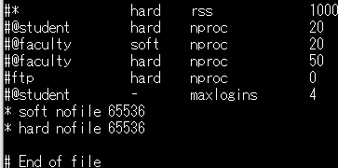

 |  |  | → 再起動して、確認

パターン4
[試験結果]
* 対象サーバ
m5.4xlarge 1 台
※ Apache の設定は event でチューニング済み
※ ファイルディスクリプタ制限を 65536 にする

* 攻撃サーバ
m5.4xlarge 2 台 (20 並列)

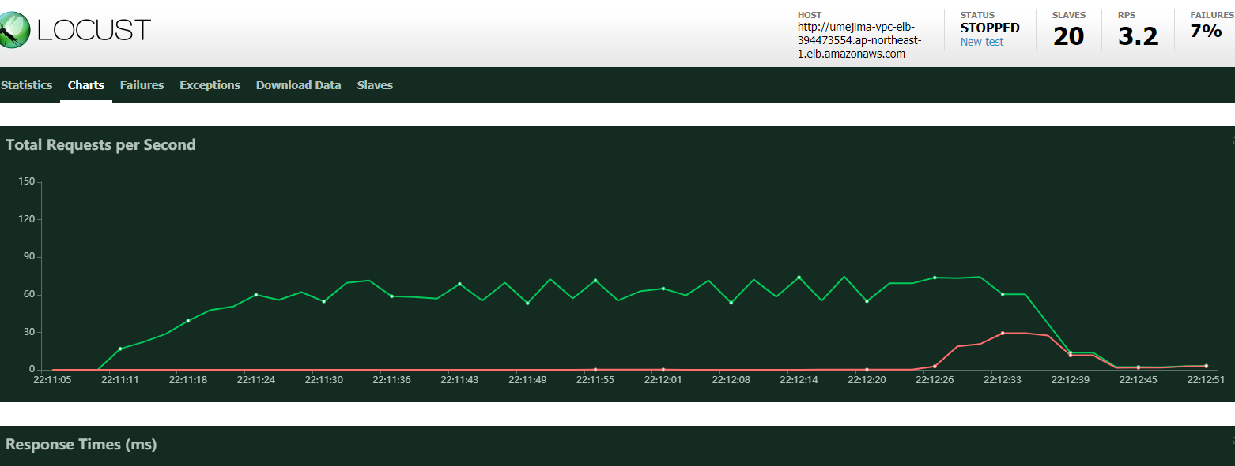

 |  |  | → 5000 リクエストぐらいまで 70 RPS が続き、全然別のエラーが発生。

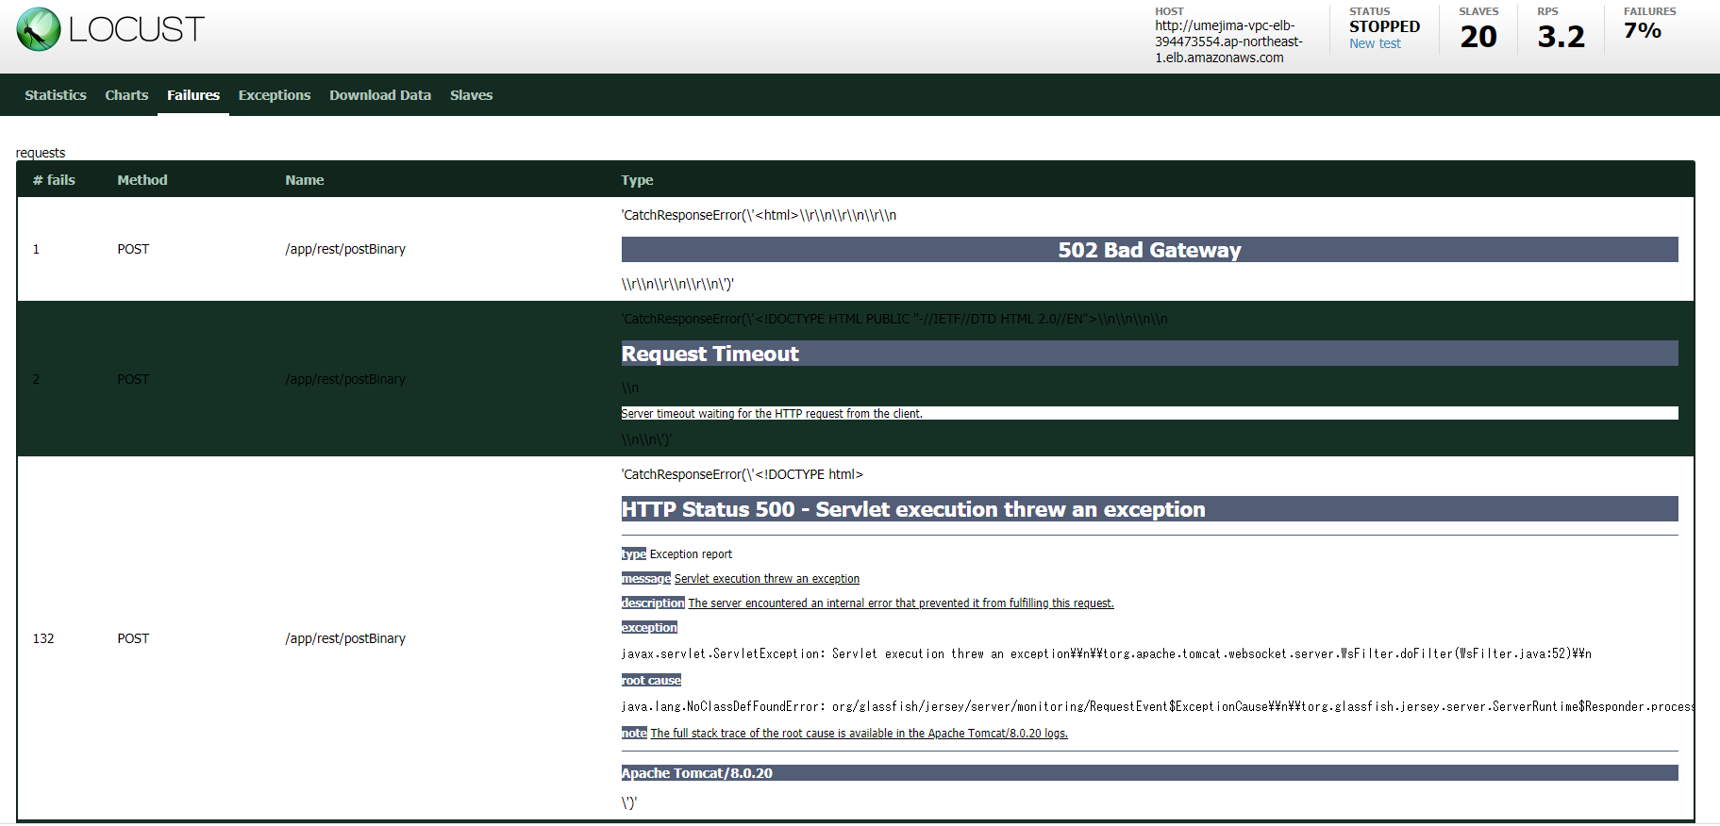

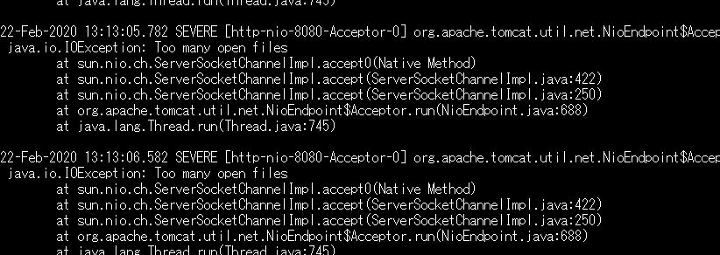

 |  |  | → かわらず "too many file open" になっている。Docker container のファイルディスクリプタ数が変化していない。

 |  |  | → docker run 時に指定しなければいけなかった。
 |  |  | (参考) https://qiita.com/ryoo17/items/05c1184eeecc989f2904

 |  |  | ※ CodeDeploy 時の docker run にプロパティを設定する必要もありそう。

パターン5
[試験結果]
* 対象サーバ
m5.4xlarge 1 台
※ Apache の設定は event でチューニング済み
※ ファイルディスクリプタ制限を 65536 にする |  |  |  |  |  |  |  |  |  |  | tomcat
※ docker run オプションに 「--ulimit="nofile=65536"」を付ける

* 攻撃サーバ
m5.4xlarge 2 台 (20 並列)

 |  |  |  |  |  |  |  |  |  |  | httpd

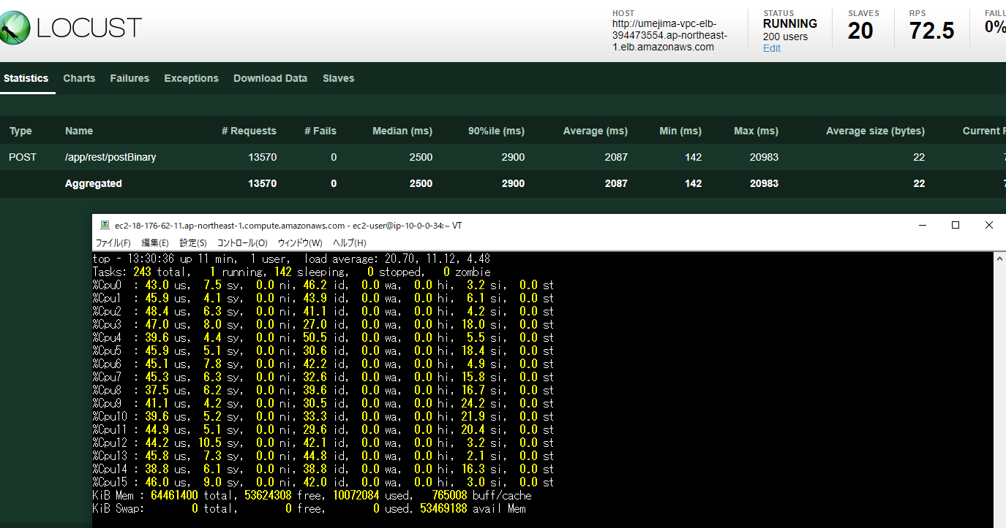

 |  |  | → エラー率 0 で RPS 70 ぐらいまで普通に行ける。もっと Slave 数を増やしてみる。

パターン6
[試験結果]
* 対象サーバ
m5.4xlarge 1 台
※ Apache の設定は event でチューニング済み
※ ファイルディスクリプタ制限を 65536 にする |  |  |  |  |  |  |  |  |  |  | tomcat
※ docker run オプションに 「--ulimit="nofile=65536"」を付ける

* 攻撃サーバ
m5.4xlarge 2 台
※ 32 Slave
※ 200 並列、10 user づつ増加

 |  |  |  |  |  |  |  |  |  |  | httpd

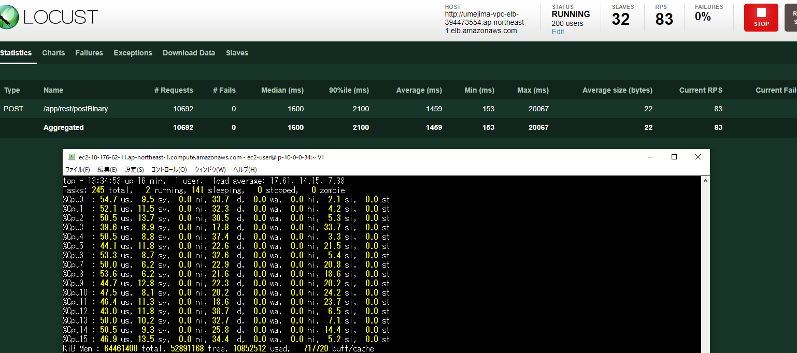

 |  |  |  | → もっと並列数を増やしてみる。

パターン7
[試験結果]
* 対象サーバ
m5.4xlarge 1 台
※ Apache の設定は event でチューニング済み
※ ファイルディスクリプタ制限を 65536 にする |  |  |  |  |  |  |  |  |  |  | tomcat
※ docker run オプションに 「--ulimit="nofile=65536"」を付ける

* 攻撃サーバ
m5.4xlarge 2 台
※ 32 Slave
※ 300 ～ 500 並列、10 user づつ増加

 |  |  |  |  |  |  |  |  |  |  | httpd

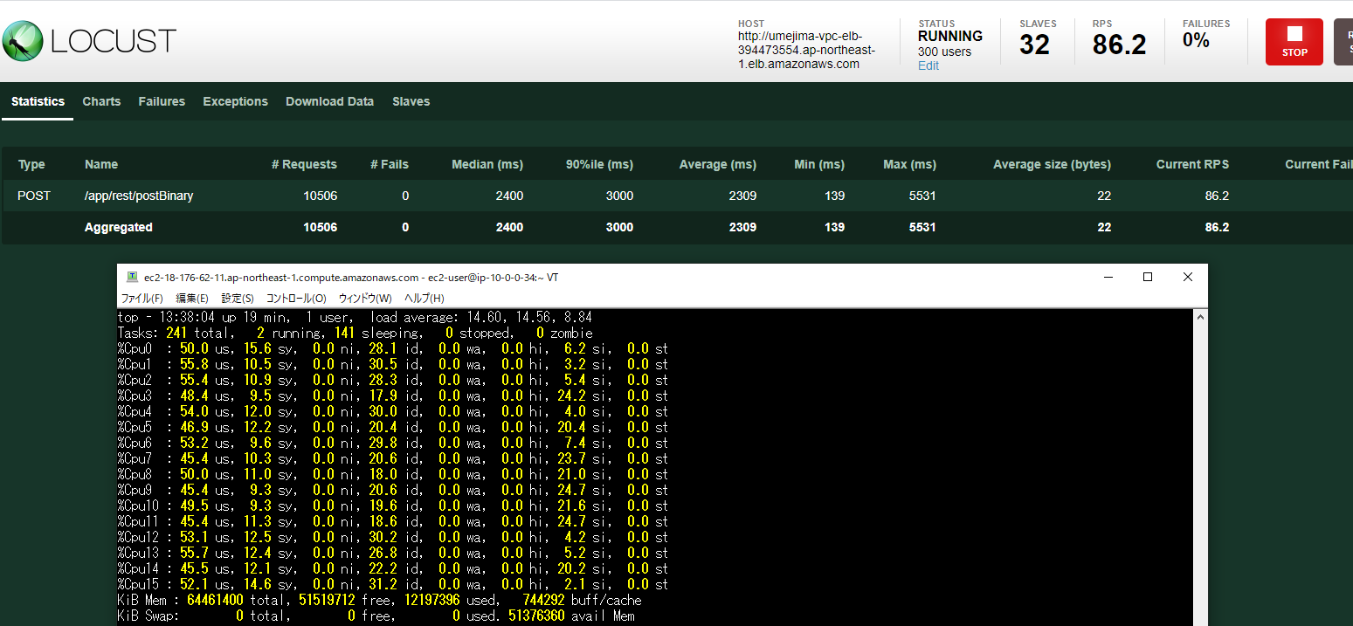

 |  |  |  |  | → 300 並列時

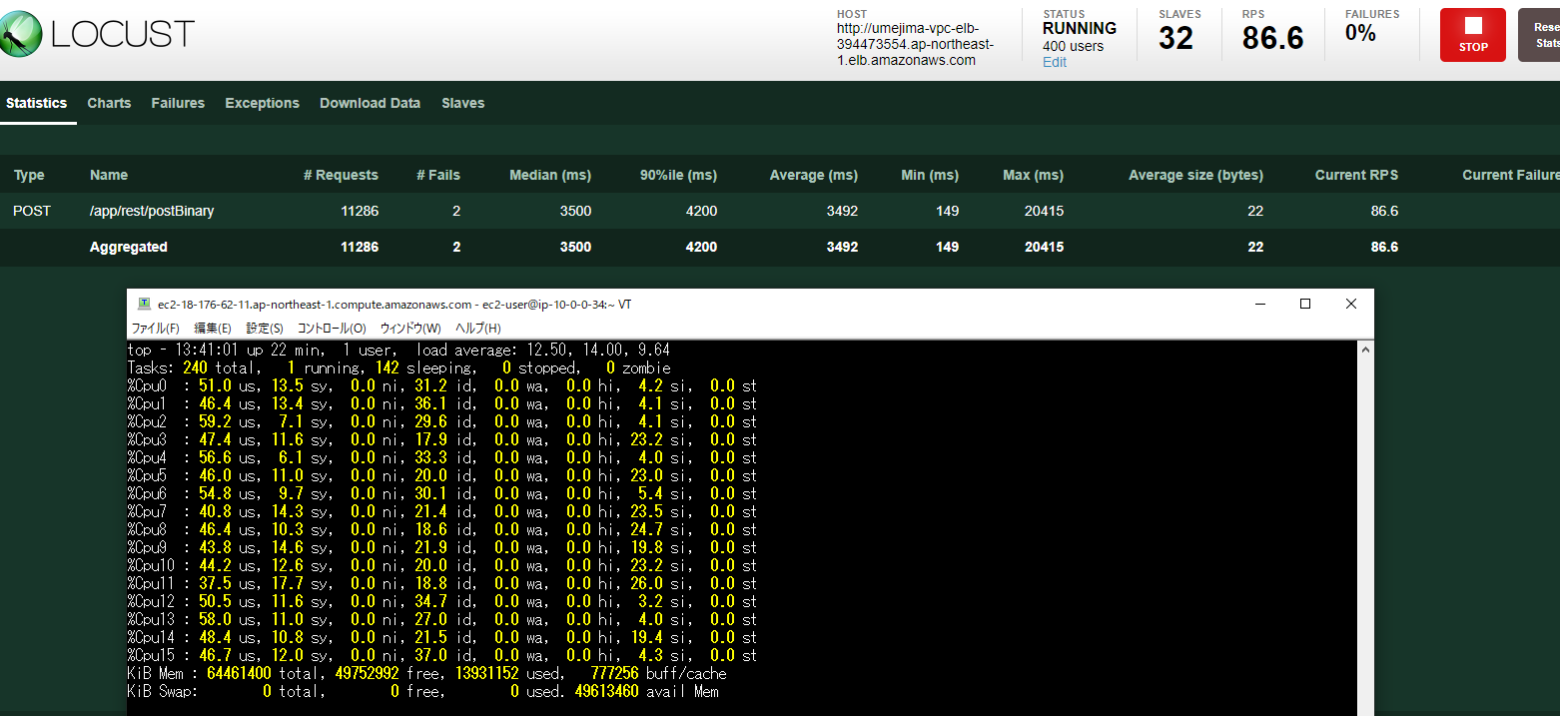

 |  |  |  |  |  |  |  |  |  |  |  |  |  |  | → 少し BadGateway が発生しているが、いつものなので放置中

 |  |  |  |  | → 400 並列時

 |  |  |  |  |  |  |  |  | CPU 利用率的に、結構なものなのかも？

 |  |  |  |  |  |  |  |  | 転送量は↑

 |  |  |  | → RPS が増えないので、対象サーバをもう一台増やす

パターン8 |  |  |  |  |  |  |  |  |  |  |  |  |  | target group
[試験結果]
* 対象サーバ
m5.4xlarge 2 台
※ Apache の設定は event でチューニング済み
※ ファイルディスクリプタ制限を 65536 にする |  |  |  |  |  |  |  |  |  |  | tomcat
※ docker run オプションに 「--ulimit="nofile=65536"」を付ける

* 攻撃サーバ
m5.4xlarge 2 台
※ 32 Slave
※ 400 並列、20 user づつ増加

 |  |  |  |  |  |  |  |  |  |  | httpd

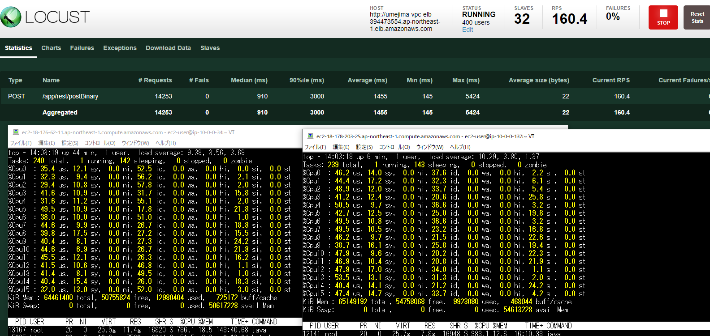

 |  |  |  |  | → RPS 160、レイテンシ 1.4 秒達成。もっと並列数を増やす

パターン9 |  |  |  |  |  |  |  |  |  |  |  |  |  | target group
[試験結果]
* 対象サーバ
m5.4xlarge 2 台
※ Apache の設定は event でチューニング済み
※ ファイルディスクリプタ制限を 65536 にする |  |  |  |  |  |  |  |  |  |  | tomcat
※ docker run オプションに 「--ulimit="nofile=65536"」を付ける

* 攻撃サーバ
m5.4xlarge 2 台
※ 32 Slave
※ 500 並列、20 user づつ増加

 |  |  |  |  |  |  |  |  |  |  | httpd

 |  |  |  |  |  | → 変化がないので、インスタンスタイプを c5.9xlarge にしてみる。

パターン9
[試験結果]
* 対象サーバ
c5.9xlarge 2 台
※ Apache の設定は event でチューニング済み
※ ファイルディスクリプタ制限を 65536 にする |  |  |  |  |  |  |  | linux
※ docker run オプションに 「--ulimit="nofile=65536"」を付ける |  |  |  |  |  |  |  |  |  | tomcat

 |  |  |  |  |  |  |  |  |  | httpd

* 攻撃サーバ
m5.4xlarge 2 台
※ 32 Slave
※ 500 並列、20 user づつ増加

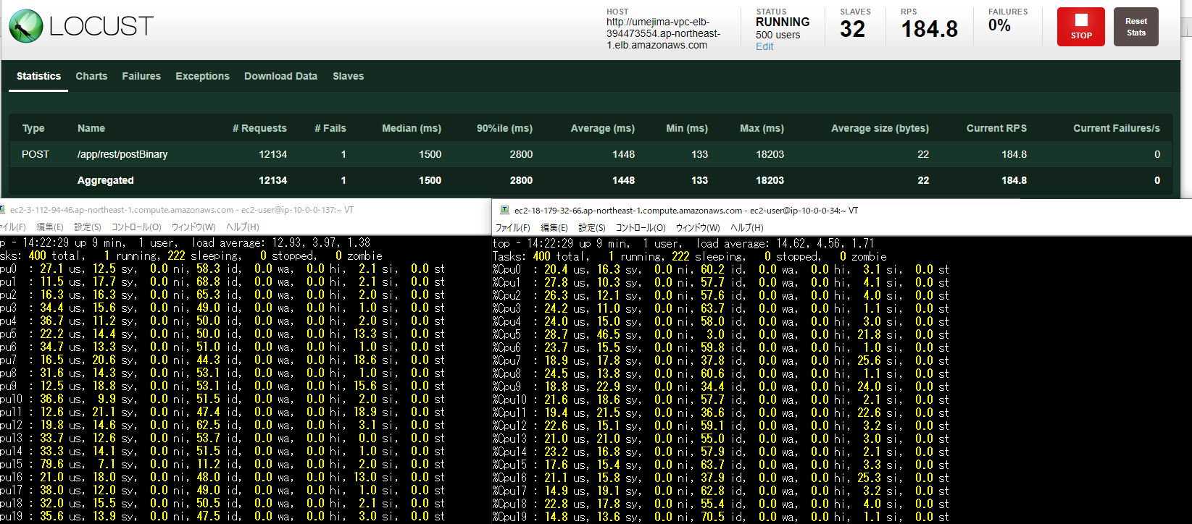

 |  |  |  |  |  |  | → CPU 利用率は減ったが、RPS レイテンシ共に変化がない。インスタンスタイプを戻してもう一台追加してみる。

パターン10
[試験結果]
* 対象サーバ
m5.4xlarge 3 台
※ Apache の設定は event でチューニング済み
※ ファイルディスクリプタ制限を 65536 にする |  |  |  |  |  |  |  | linux |  |  |  | target group
※ docker run オプションに 「--ulimit="nofile=65536"」を付ける |  |  |  |  |  |  |  |  |  | tomcat

 |  |  |  |  |  |  |  |  |  | httpd

* 攻撃サーバ
m5.4xlarge 2 台
※ 32 Slave
※ 500 並列、20 user づつ増加

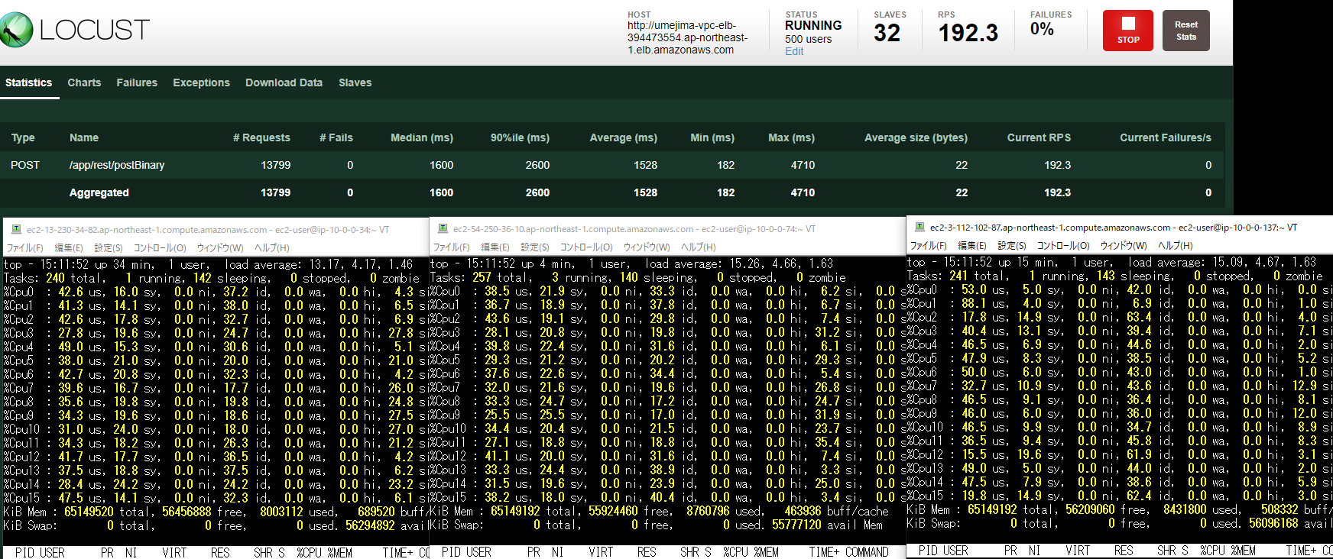

 |  |  |  | → インスタンス数を増やしても変化しない。並列数をもっと上げてみる。

パターン11
[試験結果]
* 対象サーバ
m5.4xlarge 3 台
※ Apache の設定は event でチューニング済み
※ ファイルディスクリプタ制限を 65536 にする |  |  |  |  |  |  |  | linux |  |  |  | target group
※ docker run オプションに 「--ulimit="nofile=65536"」を付ける |  |  |  |  |  |  |  |  |  | tomcat

 |  |  |  |  |  |  |  |  |  | httpd

* 攻撃サーバ
m5.4xlarge 2 台
※ 32 Slave
※ 1000 並列、30 user づつ増加



 |  |  |  | → 並列数を増やしても変化しない。↓のネットワーク転送量が怪しいので攻撃サーバを 1 台増やす

パターン11
[試験結果]
* 対象サーバ
m5.4xlarge 3 台
※ Apache の設定は event でチューニング済み
※ ファイルディスクリプタ制限を 65536 にする |  |  |  |  |  |  |  | linux |  |  |  | target group
※ docker run オプションに 「--ulimit="nofile=65536"」を付ける |  |  |  |  |  |  |  |  |  | tomcat

 |  |  |  |  |  |  |  |  |  | httpd

* 攻撃サーバ
m5.4xlarge 3 台
※ 48 Slave
※ 1000 並列、30 user づつ増加



 |  |  |  |  |  |  | → ほんの少しだけあがったが、2 台で 190、3 台で 240 だと割合がおかしい気がする。もう一台増やす

 |  |  |  |  |  |  | ↑ NetworkIn を見る限り、制限の 10GBPS に届いているように見えない。
 |  |  |  |  |  |  | (参照) https://docs.aws.amazon.com/ja_jp/AWSEC2/latest/UserGuide/viewing_metrics_with_cloudwatch.html

パターン12
[試験結果]
* 対象サーバ
m5.4xlarge 3 台
※ Apache の設定は event でチューニング済み
※ ファイルディスクリプタ制限を 65536 にする |  |  |  |  |  |  |  | linux |  |  |  | target group
※ docker run オプションに 「--ulimit="nofile=65536"」を付ける |  |  |  |  |  |  |  |  |  | tomcat

 |  |  |  |  |  |  |  |  |  | httpd

* 攻撃サーバ
m5.4xlarge 4 台
※ 64 Slave
※ 1000 並列、30 user づつ増加

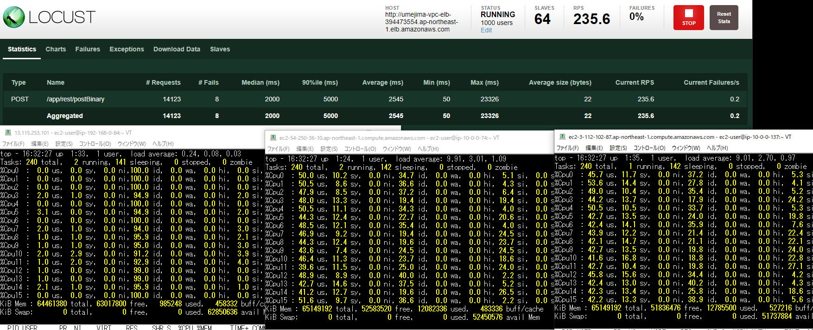

 |  |  |  |  |  |  | → 上がっていない。ボトルネックを調べる

パターン13
[試験結果]
* 対象サーバ
m5.4xlarge 1 台
※ Apache の設定は event でチューニング済み
※ ファイルディスクリプタ制限を 65536 にする |  |  |  |  |  |  |  | linux |  |  |  | target group
※ docker run オプションに 「--ulimit="nofile=65536"」を付ける |  |  |  |  |  |  |  |  |  | tomcat
※ DataDog 有

 |  |  |  |  |  |  |  |  |  | httpd

* 攻撃サーバ
m5.4xlarge 1 台
※ 16 Slave
※ 200 並列、10 user づつ増加

 |  |  |  |  | → S3 への put が異常に遅い (2s 使ってる = 9割ここがボトルネック)
 |  |  |  |  | ※ error は起動前に実施したことによるものなので無視してよい

 |  | → ここまでの結論
 |  | RPS は 70 ～ 80、レイテンシは 2s ～ 4s の間しかでない。
 |  | ボトルネックは S3 への putObject (全体のレイテンシの 9 割がここ)

パターン13
[試験結果]
* 対象サーバ
m5.4xlarge 1 台
※ Apache の設定は worker でチューニング済み
※ ファイルディスクリプタ制限を 65536 にする |  |  |  |  |  |  |  | linux |  |  |  | target group
※ docker run オプションに 「--ulimit="nofile=65536"」を付ける |  |  |  |  |  |  |  |  |  | tomcat
※ DataDog 有

 |  |  |  |  |  |  |  |  |  | httpd

* 攻撃サーバ
m5.4xlarge 1 台
※ 16 Slave
※ 200 並列、10 user づつ増加

 |  | → worker でも特に変化なしだが、reset exception や socket timeout 発生時はここを疑うべき。
 |  | ※ 懸念として reset exception がたまに起こるので、putObjectRequest.getRequestClientOptions().setReadLimit(5M); したほうが良いかも

 |  |  |  |  | 1 | 4.6
 |  |  |  |  | 0.17857142857
 |  |  |  |  | 89.285714286

